상품제안서
핸디가든 방울토마토 / 허브바질 / 해바라기 | 상품코드: S13190

 |  |  |  |  |  |  | 02-713-8555 | www.synergygift.co.kr
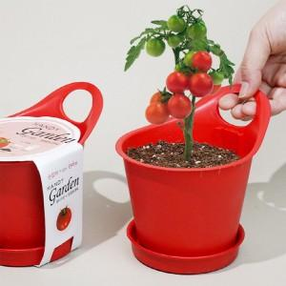 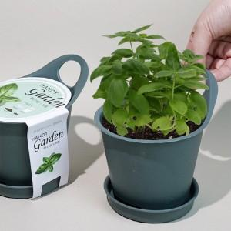 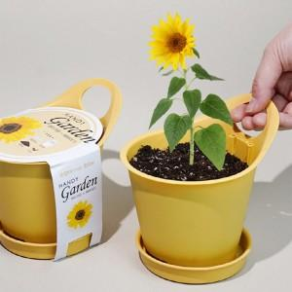

【상세/제작정보】

【인쇄/포장옵션】 | 스티커, 띠지인쇄 / 포장불가능

【공급단가】 | 수량 | 500~ | 1,000~ | 3,000~ | 5,000~ | 10,000~
*VAT별도 | 방울토마토 | 2,200원 | 2,110원 | 2,030원 | 1,950원 | 1,900원
 | 허브바질 | 2,200원 | 2,110원 | 2,030원 | 1,950원 | 1,900원
 | 해바라기 | 2,200원 | 2,110원 | 2,030원 | 1,950원 | 1,900원

【상품 URL】 | https://www.synergygift.co.kr:443/src/goods_detail.php?gdno=550

